Schätzer
Ressourcen-Schätzer
Mit diesem kleinen Tool könnt Ihr Eure Einschätzungen zu den benötigten Ressourcen über alle sieben Projektbereiche hinweg sammeln und sichtbar machen. Es hilft Euch dabei, ein Gefühl dafür zu bekommen, in welchem Intervall der Gesamtaufwand ungefähr liegen könnte.
! Wichtig: Es geht nicht um exakte Zahlen, sondern um eine grobe Orientierung. Je nachdem, wie sicher oder unsicher Eure Einschätzungen sind, ist das Ergebnis mehr oder weniger belastbar.

So funktioniert's:
Wählt nacheinander Eure geschätzten Werte für jeden der sieben Bereiche aus.

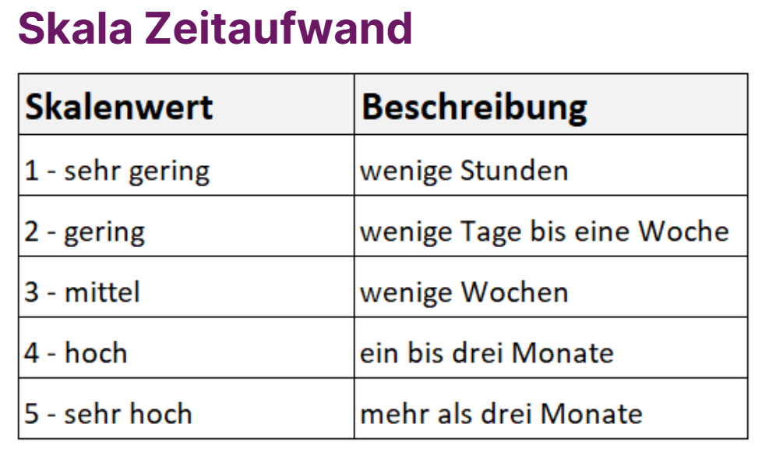

Bereich | Zeitaufwand (1-5) | Kosten (1-5) | Unsicherheit (1-3)
Zielgruppe | --- | --- | ---
Datenbeschaffung | --- | --- | ---
Datenschutz | --- | --- | ---
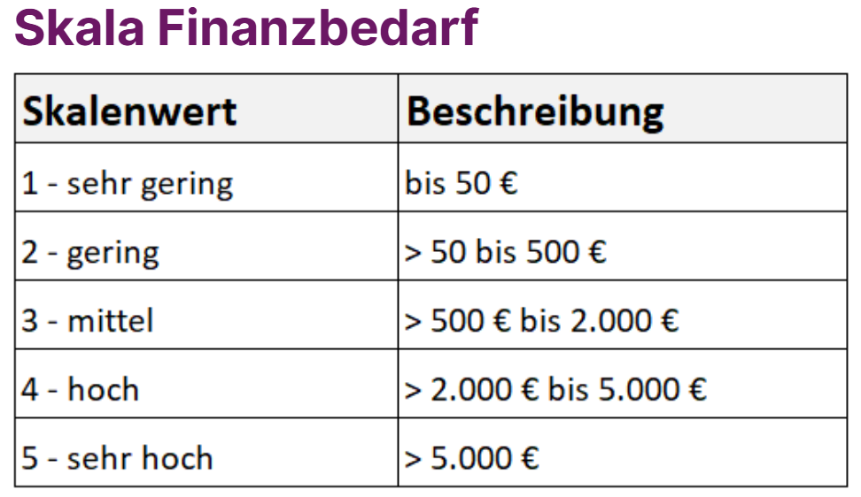
Aufbereitung | --- | --- | ---
Umsetzung | --- | --- | ---
Infrastruktur | --- | --- | ---
Verstetigung | --- | --- | ---

zeitlicher Gesamtaufwand | 0 | von maximal 35
finanzieller Gesamtaufwand | 0 | von maximal 35

Interpretationshilfe
Nachfolgend eine grobe Einschätzung, in welchem Intervall Euer Gesamtaufwand für Zeit und Geld ungefähr liegen könnte. Je nachdem, wie sicher oder unsicher Eure Einschätzungen sind.
! Wichtig: Die Zahlen beziehen sich auf ein vollständig eingeschätztes Datenvorhaben.
Ist Eurer Datenvorhaben nur zum Teil eingeschätzt, verliert unser Vorschlag an Gültigkeit.

zeitlicher Gesamtaufwand (alle Bereiche eingeschätzt) |  |  | finanzieller Gesamtaufwand (alle Bereiche eingeschätzt)

